Sheet1
Redni broj | Opšina i naziv vod.objekta |  | Fizičko-hemijska analiza | Bakteriološka analiza | Ne odgovara zbog
1 | Tuzla | 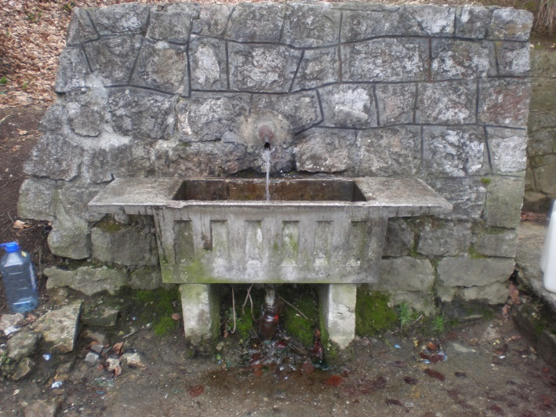 Javna česma Par Selo | Odgovara | Odgovara
 |  | 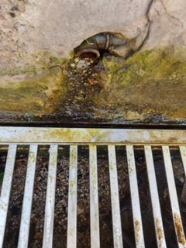 Javna česma Hum Miladije | Odgovara | Odgovara
 |  | 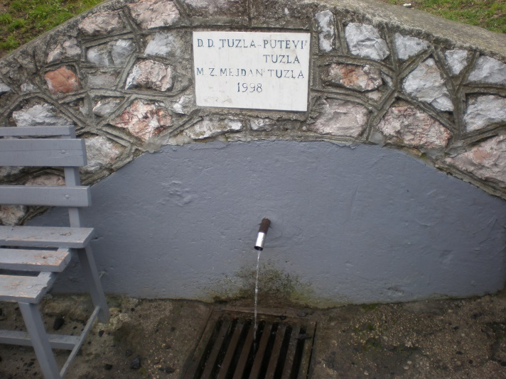 Javna česma Lipa Mosnik | Odgovara | Odgovara
 |  | 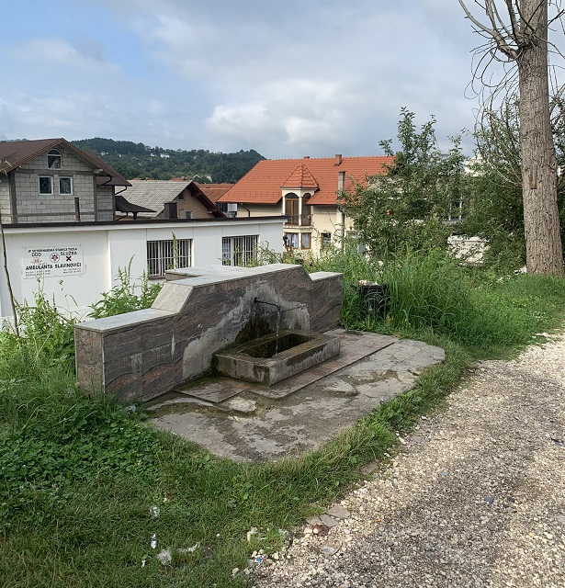 Javna česma Slavinovići | Odgovara | Odgovara
 |  | 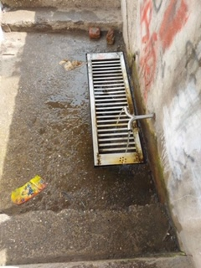 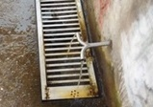 Javna česma Miladije Sumporna voda | Odgovara | Odgovara
 |  | 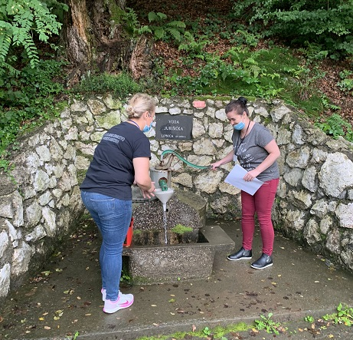 Javna česma Jurišička Lipnica | Odgovara | Odgovara
 |  | 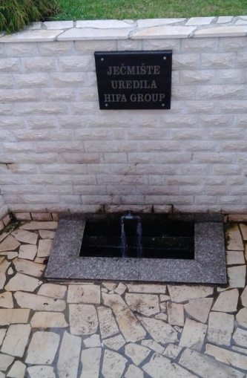 Javna česma Ječmište | Odgovara | Ne odgovara | Escherichia coli, Koliformne bakterije, Enterokoke
 |  | 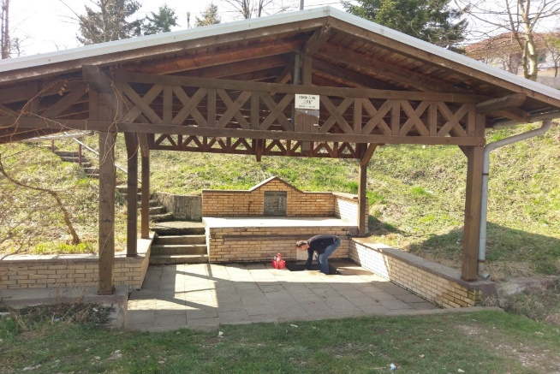 Javna česma Lipa Mihatovići | Ne odgovara | Ne odgovara | Nitrati, Mangan, , Enterokoke
 |  | 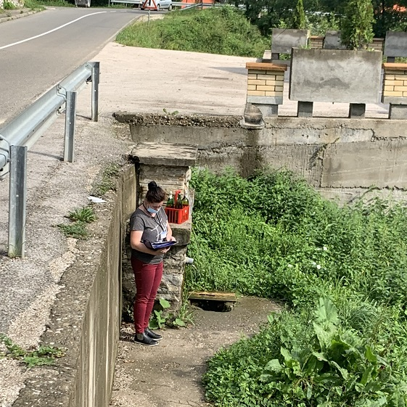 Javna česma Dokanj Tuzla | Odgovara | Odgovara
 |  | 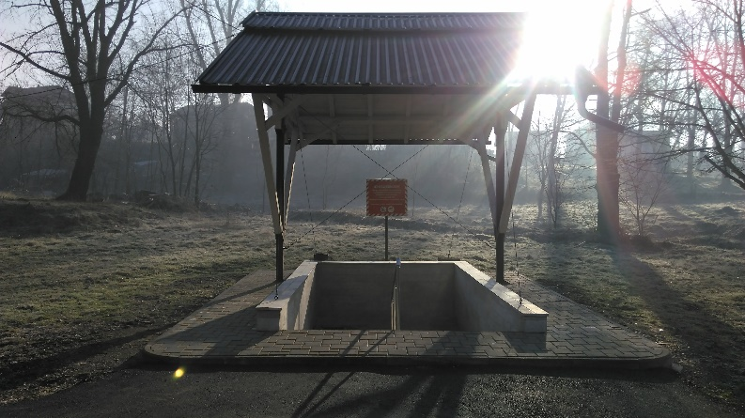 Javna česma Kiseljak | Ne odgovara | Odgovara | miris, željezo, mangan
2 | Živinice | 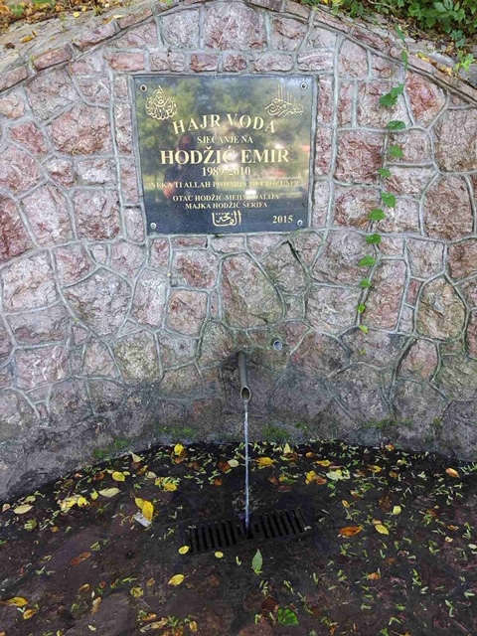 Javna česma Kotornica | Odgovara | Odgovara

 |  | 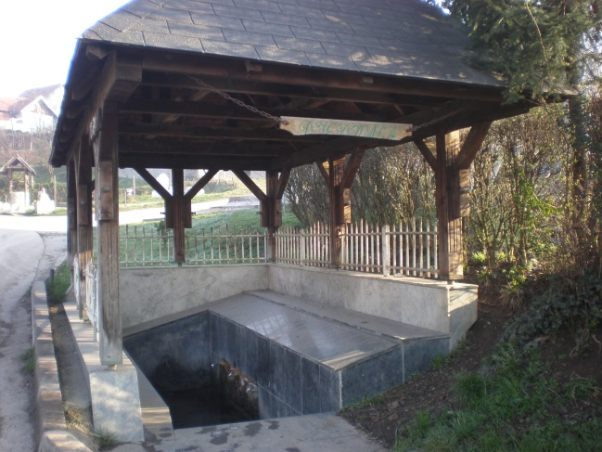 Javna česma Djedovača,G.Dubrave | Odgovara | Odgovara
 |  | 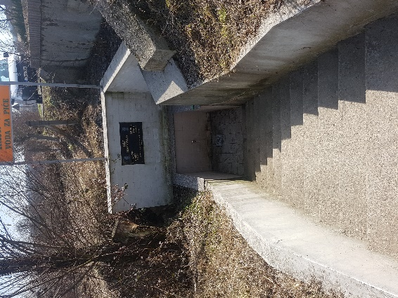 Javna česma Hajr Voda, Šerići | Odgovara | Odgovara
3 | Banovići | 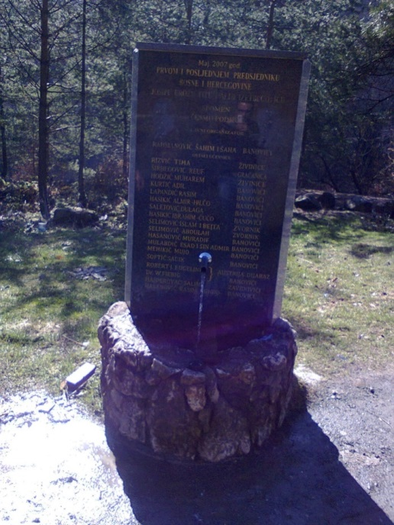 Javna česma Tito i Alija Željava | Odgovara | Odgovara
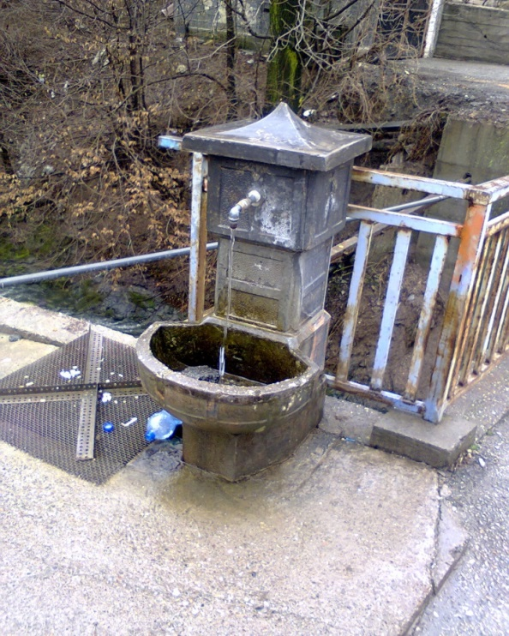
 |  |  | Odgovara | Ne odgovara | Escherichia coli, Koliformne bakterije, Enterokoke

 |  | Javna česma Bjelkina voda
4 | Gradačac | 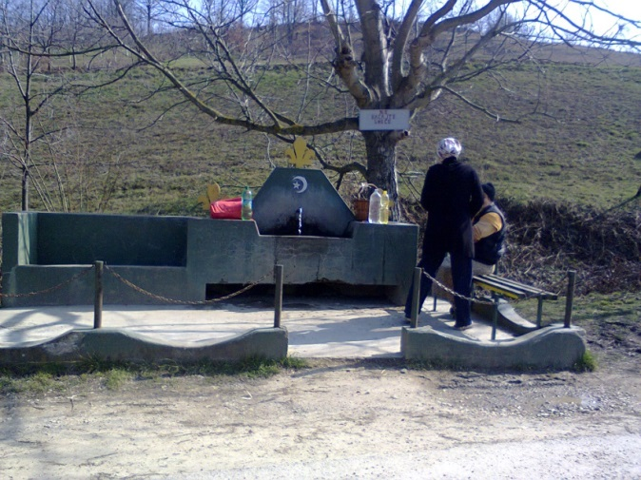 Javna česma Kukuruzi | Odgovara | Odgovara
 |  | 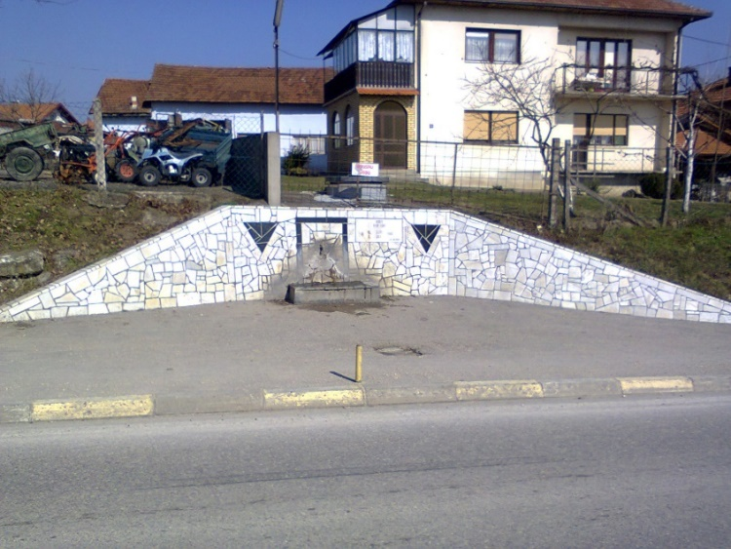 Javna česma Zrnić Ševko Vida II | Odgovara | Ne odgovara | Ukupan broj mikroorganizama na 22 C i 37 C
5 | Gračanica | 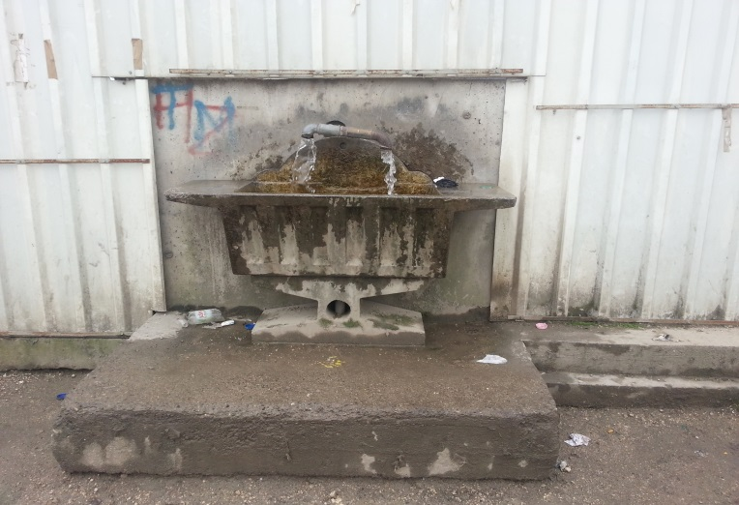 Javna česma Tursun,Stjepan polje | Odgovara | Odgovara

 |  | 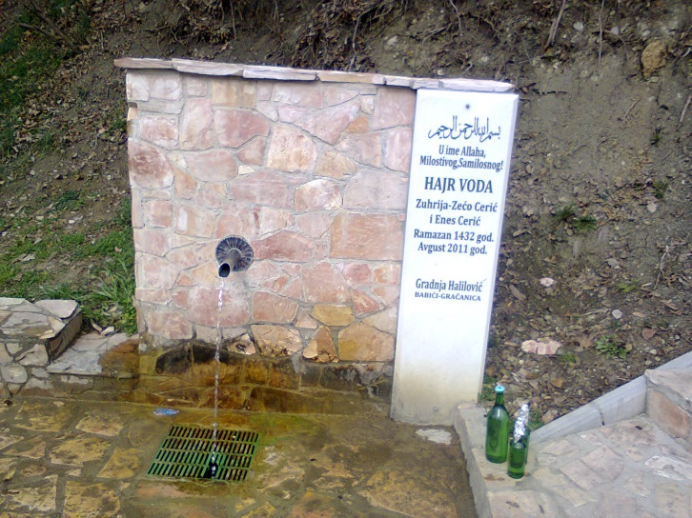 javna česma Cerić Orahovica | Odgovara | Odgovara

6 | Lukavac | 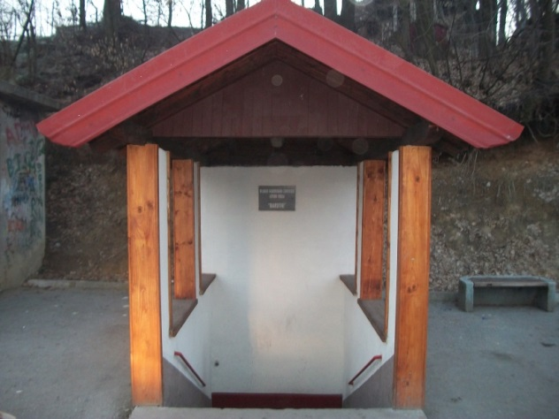 Javna česma Barutni | Odgovara | Odgovara
 |  | 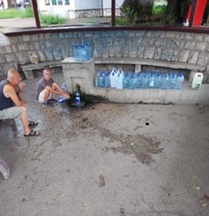 Javna česma Petrak | Odgovara | Odgovara
 |  | 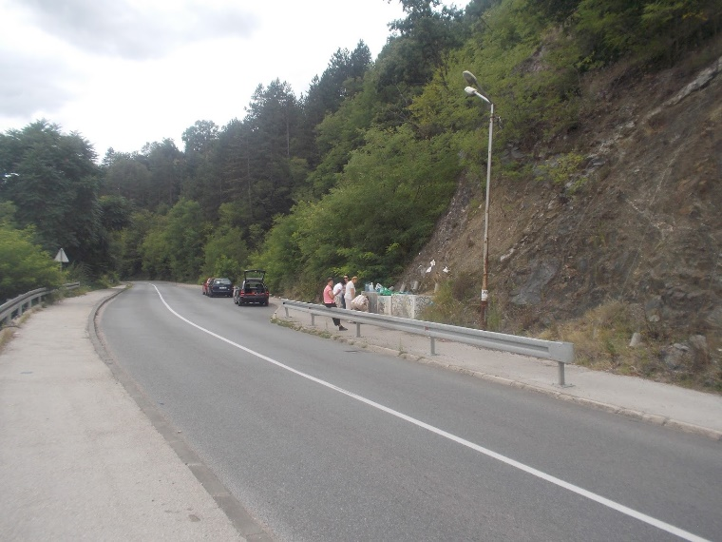 javna česma Majdan Modrac | Odgovara | Odgovara
7 | Srebrenik | 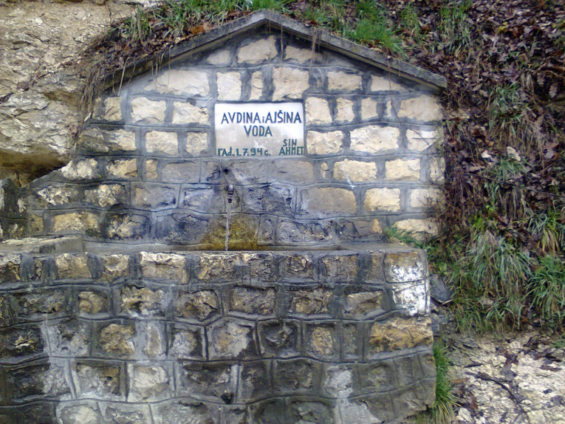 Javna česma Avdina i Ajšina voda Luka | Odgovara | Odgovara
 |  | 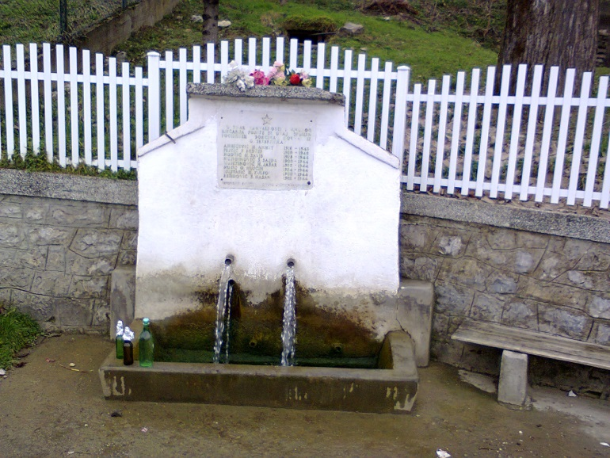 Javna česma Bukovik Gornji Srebrenik | Odgovara | Odgovara

8 | Sapna | 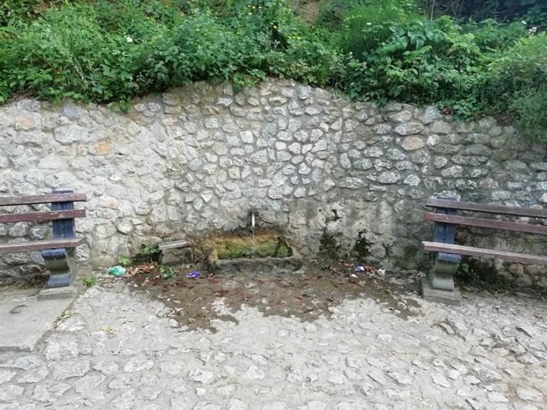 Javna česma Marinuša | Odgovara | Odgovara

9 | Teočak | 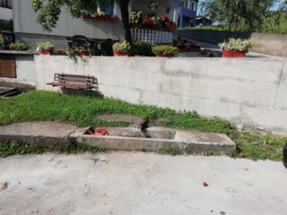 Javna česma Terzikuša Teočak | Odgovara | Odgovara
10 | Čelić | 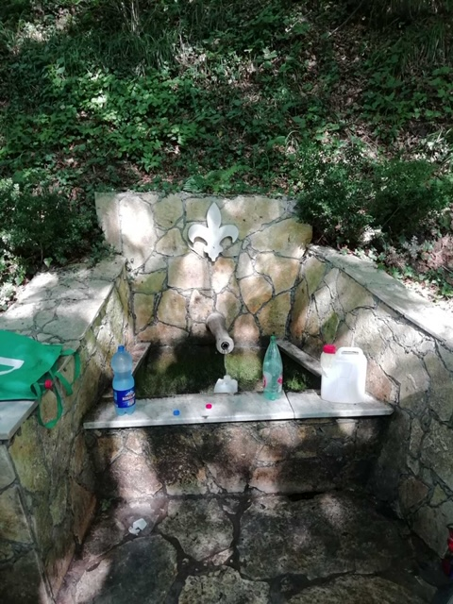 Javna česma Kapavac | Odgovara | Odgovara

11 | Doboj Istok | 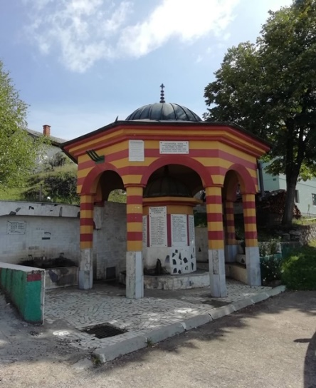 Javna česma Avdićkuša Klokotnica | Odgovara | Ne odgovara | Koliformne bakterije, Enterokoke

12 | Kladanj | 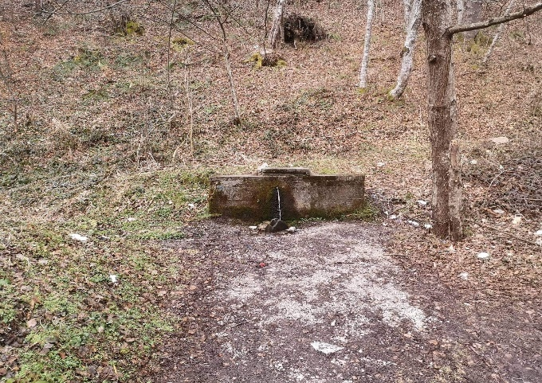 Javna česma Vitalj | Odgovara | Odgovara
13 | Kalesija | 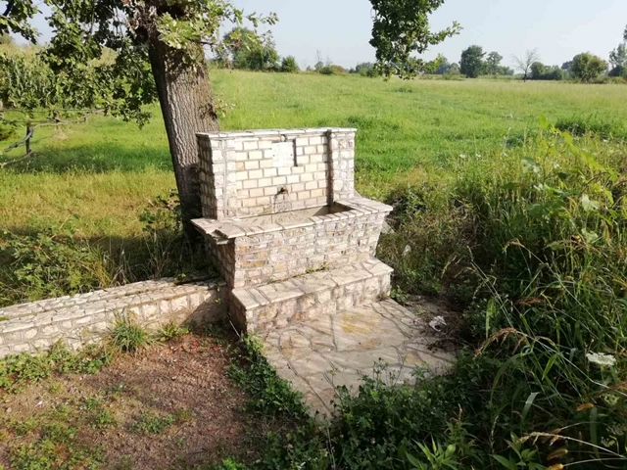 Javna česma Masle | Ne odgovara | Odgovara | Mangan

